关系图
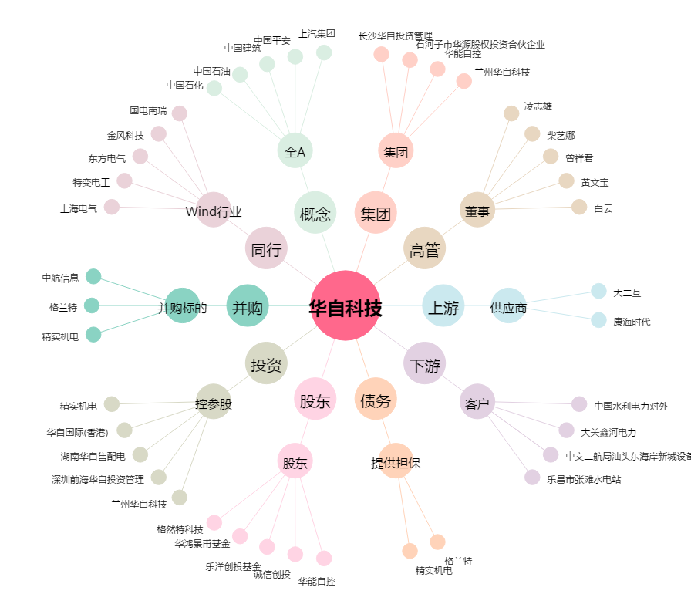
华自科技[300490.SZ] - 关系概览图

